1차 검토
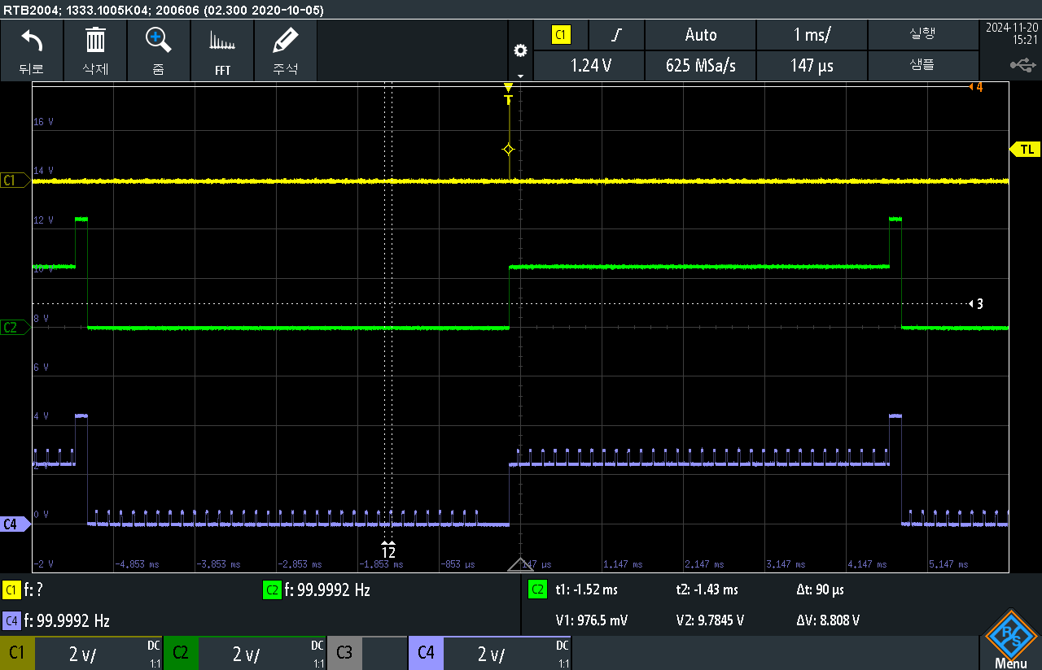
No | IC | 한솔 | vref | ado_1 | ado_2 | ado_3 | ado_4 | ado_5 | ado_6 | ado_7 | ado_8 | ado_9 | ado_10 | ado_11 | ado_12 | ado_13 | ado_14 | ado_15 | ado_16 | ado_17 | ado_18 | ado_19 | ado_20 | ado_21 | ado_22 | ado_23 | ado_24 | mode_1 | mode_2 | 비고 | 충격 테스트 유무
1 |  | 0710 CH 6 26mA |  |  |  |  |  |  |  |  |  |  |  |  |  |  |  |  |  |  |  |  |  |  |  |  |  |  |  |  | o
2 |  | 0707 CH 6 26 |  |  |  |  |  |  |  |  |  |  |  |  |  |  |  |  |  |  |  |  |  |  |  |  |  |  |  |  | o
3 |  | 1099 CH51-55, 61-63, 41-45, 81-85, 91-95 0mA
4 |  | 0903 ch 51-100 60mA
5 |  | 0345
6 |  | 1144 ch6-46, 7-47, 8-48 30mA |  |  |  |  |  |  |  |  |  |  |  |  | x |  |  |  |  |  |  |  |  |  |  |  |  |  |  | 처음엔 12번 채널 불량 현상 재현 안됐음 충격 테스트 이후 7번 칩처럼 SPI W/R이 안됨 (OTP영역만 읽히고 나머지는 0임) | o
7 |  | 0115 cas9001 | x | x | x | x | x | x | x | x | x | x | x | x | x | x | x | x | x | x | x | x | x | x | x | x | x | x | x | 0x30 ~ 0x40 번찌 까지만 값이 읽힘, 나머지는 0 DUP_O 설정하여도 HOLD_10, CS_10 등 내부 신호 안나옴 (MCLK만 나왔음) 충격 테스트 이후 전채널 ADO 출력 나옴 | o
8 |  | 1678 odo even off ch53 2mA |  |  |  |  |  |  |  |  |  |  |  |  | x |  |  | x |  |  |  |  |  |  |  |  |  |  |  | 12번 채널 불량 현상 재현 안됨 15번 불량은 아래 그림과 같음 | o
9 |  | 1591 odo even off ch49 2mA |  |  |  |  |  |  |  |  |  | x |  |  |  |  |  |  |  |  |  |  |  |  |  |  |  |  |  | 9번 불량은 아래 그럼과 같음 | o
10 |  | 24. 08. 28 입수한 시료 중 하나 |  |  |  |  |  |  |  |  |  |  | x |  |  |  |  |  |  |  |  |  |  |  |  |  |  |  |  | 최초 입수 시 전달받은 불량 현상 : ADO 8, 9, 11 출력 안나옴 24. 11. 22 GT 사무실 확인 시 ADO10번 출력 안나옴 낙하 후 ADO10번도 정상 출력 나옴 | o
11 |  | 중국 FT 검사 후 GT로 돌아온 시료 중 하나 |  |  |  |  | x |  |  |  |  |  |  |  |  |  |  |  |  |  |  |  |  |  |  |  |  |  |  | 최초 입수 시 전달받은 불량 현상 : ADO15번 불량 중국 FT 장비로 확인 시 ADO9, 10, 11 번 불량 24. 11. 22 GT 사무실 확인 시 ADO4번 불량 (500mV Offset 발생) | o
12 |  | 0903 ch13~24 0 |  |  |  |  |  |  |  |  |  |  |  |  |  |  |  |  |  |  |  |  |  |  |  |  |  |  |  | 낙하, 열충격에 따라 ch13~24 나오다가 안나오다가 | o
13 |  | 0070 ch13~24 0 |  |  |  |  |  |  |  |  |  |  |  |  |  |  |  |  |  |  |  |  |  |  |  |  |  |  |  | 낙하, 열충격에 따라 ch13~24 나오다가 안나오다가 | o

2차 검토
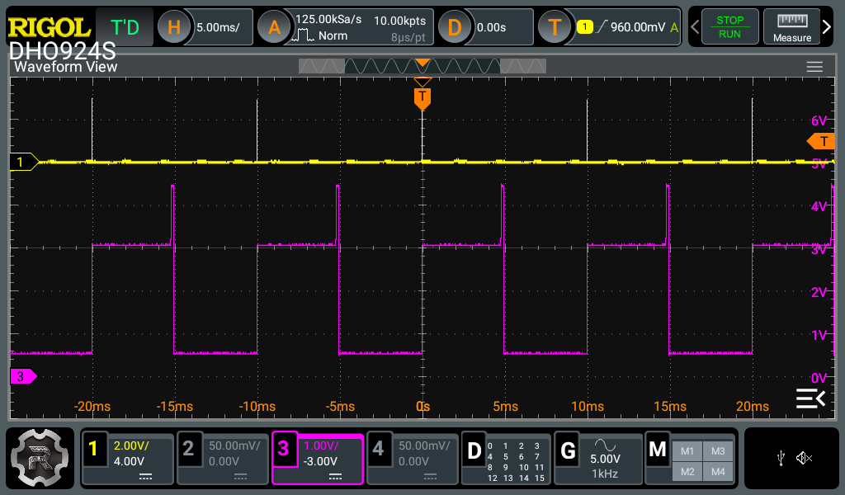
No | IC | 한솔 | vref | ado_1 | ado_2 | ado_3 | ado_4 | ado_5 | ado_6 | ado_7 | ado_8 | ado_9 | ado_10 | ado_11 | ado_12 | ado_13 | ado_14 | ado_15 | ado_16 | ado_17 | ado_18 | ado_19 | ado_20 | ado_21 | ado_22 | ado_23 | ado_24 | mode_1 | mode_2 | 비고 | 충격 테스트 유무 | delayer | 중국 scan
1 |  | 0710 CH 6 26mA |  |  |  |  |  |  |  |  |  |  |  |  |  |  |  |  |  |  |  |  |  |  |  |  |  |  |  |  | o |  | o
2 |  | 0707 CH 6 26 |  |  |  |  |  |  |  |  |  |  |  |  |  |  |  |  |  |  |  |  |  |  |  |  |  |  |  |  | o |  | o
3 |  | 1099 CH51-55, 61-63, 41-45, 81-85, 91-95 0mA
4 |  | 0903 ch 51-100 60mA
5 |  | 0345
6 |  | 1144 ch6-46, 7-47, 8-48 30mA |  |  |  |  |  |  |  |  |  |  |  |  |  |  |  |  |  |  |  |  |  |  |  |  |  |  |  |  | o |  | o
7 |  | 0115 cas9001 |  |  |  |  |  |  |  |  |  |  |  |  |  |  |  |  |  |  |  |  |  |  |  |  |  |  |  |  | o
8 |  | 1678 odo even off ch53 2mA |  |  |  |  |  |  |  |  |  |  |  |  |  |  |  | x |  |  |  |  |  |  |  |  |  |  |  | 그림 1 | o
9 |  | 1591 odo even off ch49 2mA |  |  |  |  |  |  |  |  |  | x |  |  |  |  |  |  |  |  |  |  |  |  |  |  |  |  |  | 그림 2 | o
10 |  | 24. 08. 28 입수한 시료 중 하나 |  |  |  |  |  |  |  |  |  |  |  |  |  |  |  |  |  |  |  |  |  |  |  |  |  |  |  |  | o |  | o
11 |  | 중국 FT 검사 후 GT로 돌아온 시료 중 하나 |  |  |  |  | x |  |  |  |  |  |  |  |  |  |  |  |  |  |  |  |  |  |  |  |  |  |  | 그림 3 | o |  | o
12 |  | 0903 ch13~24 0 |  |  |  |  |  |  |  |  |  |  |  |  |  |  |  |  |  |  |  |  |  |  |  |  |  |  |  |  | o | o
13 |  | 0070 ch13~24 0 |  |  |  |  |  |  |  |  |  |  |  |  |  |  |  |  |  |  |  |  |  |  |  |  |  |  |  |  | o

 |  |  | 그림1
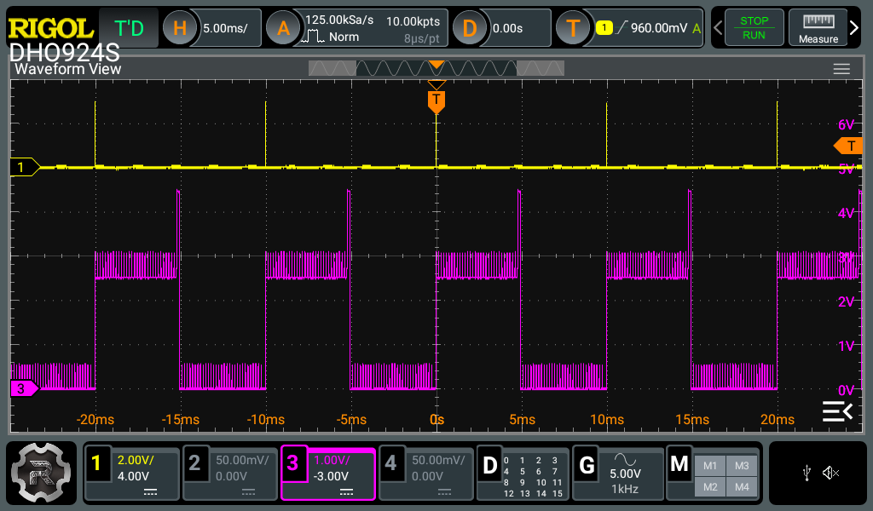

 |  |  | 그림2


 |  |  | 그림3

